兑换商店文档
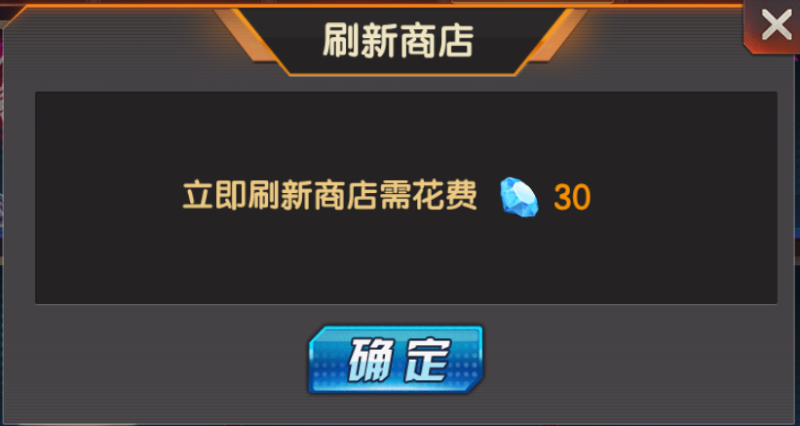
设计目的 | 用于部分系统的兑换币使用，玩家自由兑换可以兑换的道具 |  |  |  |  |  |  |  |  |  | 点击竞技场的【兑换商店】进入，主界面需要增加一个商店按钮，点击可进入

 |  |  |  |  |  |  |  |  |  |  |  |  |  | x5
系统介绍 | 通过消耗指定的兑换币，兑换对应数量的道具

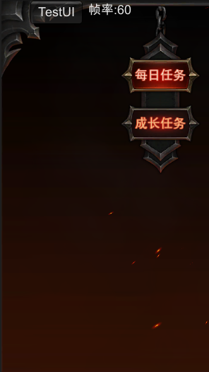
兑换商店规则 | 1、有多个兑换商店，不同的兑换商店兑换消耗的兑换币不同（配置）
 | 2、不同的商品ID有不同的每次兑换数量（可以是同一道具，不同的兑换数量），兑换消耗的兑换币不同（配置）
 | 3、兑换商店的出现的商品只能买1次，买后需要等到下次刷新后才能购买 |  |  |  |  |  |  |  |  |  |  |  |  |  |  |  | 道具信息弹窗
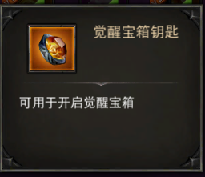
 | 4、不同兑换商店的刷新时间不同（配置），可以使用钻石刷新，钻石刷新不重置刷新时间，钻石消耗随刷新次数变化（配置，超过配的次数后取最后位的消耗）

 | 5、不同兑换商店每次出现的商品ID从配置的商品组中抽取，抽取个数根据配置，-1时则把商品组全部取出，可抽取多个商品组 |  |  |  |  |  |  |  |  | 点击切换商店 |  |  |  |  |  | 兑换的道具名称（最多8个字的名称），道具名称随道具品质变化
竞技场商店
 | 6、商品组中的商品ID分为必定出现和随机出现，必定出现的在抽取其商品组时必定会抽出，随机出现的则按权重进行抽出（配置）（随机出现抽取商品ID数=商品组中抽取商品数-商品组中必定出现数），可随机抽取出相同商品ID |  |  |  |  |  |  |  |  | 有选中和未选中状态
 | 随机抽取规则：判断商品组可抽取商品数未满时，按权重从商品组随机出现道具中抽取一个出现；再次判断，再次抽取，直至商品组出现数满
 | 7、出现的道具排序按商品ID顺序排 |  |  |  |  |  |  |  |  |  |  |  |  |  |  | 道具图标框和兑换的数量，点击弹出道具信息弹窗（已有），根据配置是否有发光特效
 | 8、部分道具图标会有特效（根据配置是否有）
组队副本商店
 |  |  |  |  |  |  |  |  |  |  |  |  |  |  |  | 需要的兑换币图标和数量

界面操作规则 | 详见右边
 |  |  |  |  |  |  |  |  |  |  |  |  |  |  |  | 兑换按钮，点击判断兑换币是否足够，足够则兑换成功，不够则提示【兑换币】不足，兑换失败
 |  |  |  |  |  |  |  |  |  |  |  |  |  |  |  | 兑换成功后，【兑换】按钮变为灰色的【已兑换】，无法点击；商店刷新后再变为【兑换】
相关配置 | 兑换商店类型id | 兑换商店名称 | 刷新时间（秒） | 钻石刷新消耗（按次数） | 消耗兑换币id | 每次出现商品（商品组|抽取数，-1时表示全部抽取） | 描述文字
 | 1 | 竞技场商店 | 21600 | 20|30|50|50|80|80|100 | 30004 | 1|3,2|5 | 竞技场可获得大量竞技场兑换币
 | 2 | 组队副本商店 | 21600 | 20|30|50|50|80|80|100 | 30005 | 3|-1,4|5 | 竞技场可获得大量竞技场兑换币 |  |  |  |  |  |  |  |  | 超过两排时出现，可以长按界面中间部分上下翻动
 | 3 | 世界BOSS商店 | 21600 | 20|30|50|50|80|80|100 | 30000 | 3|-1,4|5 | 竞技场可获得大量竞技场兑换币
 | 4 | 公会商店 | 21600 | 20|30|50|50|80|80|100 | 30001 | 3|-1,4|5 | 竞技场可获得大量竞技场兑换币

 | 商品ID | 归属商品组 | 兑换道具ID | 兑换道具数量 | 消耗兑换币id | 消耗兑换币数量 | 是否必定出现（1是0否） | 随机出现时权重 | 是否有特效（1是0否）
 | 1 | 1 | 210001 | 1 | 30004 | 100 | 1 |  | 1
 | 2 | 1 | 210002 | 2 | 30004 | 200 | 1 |  | 1
 | 3 | 1 | 210003 | 3 | 30004 | 300 | 1 |  | 1
 | 4 | 2 | 210004 | 4 | 30004 | 400 | 0 | 3000 | 0
 | 5 | 2 | 210005 | 5 | 30004 | 500 | 0 | 3000 | 0
 | 6 | 2 | 210006 | 6 | 30004 | 600 | 0 | 4000 | 0 |  |  |  |  |  |  | 刷新倒计时，到时间后自动刷新
 | 7 | 3 | 210007 | 7 | 30005 | 700 | 1 |  | 1
 | 8 | 3 | 210008 | 8 | 30005 | 800 | 1 |  | 1 |  |  |  |  |  |  | 刷新按钮，点击在界面总弹出确定刷新弹窗
 | 9 | 3 | 210009 | 9 | 30005 | 900 | 1 |  | 1 |  |  |  |  |  |  | 点击【确定】，判断钻石是否足够，足够则刷新，不够则弹出钻石不足弹窗
 | 10 | 4 | 210010 | 10 | 30005 | 1000 | 0 | 3000 | 0
 | 11 | 4 | 210011 | 11 | 30005 | 1100 | 0 | 3000 | 0
 | 12 | 4 | 210012 | 12 | 30005 | 1200 | 0 | 4000 | 0

 |  |  |  |  |  |  |  |  |  |  |  | 拥有的该兑换商店需要的兑换币数量 |  |  | 描述

 |  |  |  |  |  |  |  |  |  |  |  |  | 刷新商店弹窗

美术需求
1 | 主界面商店图标按钮，点击缩小、正常状态 |  | 点击竞技场的【兑换商店】进入，主界面需要增加一个商店按钮，点击可进入

2 | 商店界面

3 | 刷新商店弹窗

竞技场商店
 |  | 点击切换商店 |  |  |  | 兑换的道具名称（最多8个字的名称），道具名称随道具品质变化
 |  | 有选中和未选中状态

 |  |  |  |  |  | 道具图标框和兑换的数量，点击弹出道具信息弹窗（已有），根据配置是否有发光特效

组队副本商店
 |  |  |  |  |  | 需要的兑换币图标和数量

 |  |  |  |  |  | 兑换按钮，点击判断兑换币是否足够，足够则兑换成功，不够则提示【兑换币】不足，兑换失败
 |  |  |  |  |  | 兑换成功后，【兑换】按钮变为灰色的【已兑换】，无法点击；商店刷新后再变为【兑换】

4 | 道具发光特效
 |  |  |  |  |  | 超过两排时出现，可以长按界面中间部分上下翻动
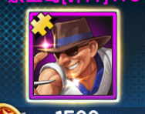

 |  |  |  |  |  | 刷新倒计时，到时间后自动刷新

 |  |  |  |  |  | 刷新按钮，点击在界面总弹出确定刷新弹窗
 |  |  |  |  |  | 点击【确定】，判断钻石是否足够，足够则刷新，不够则弹出钻石不足弹窗

 |  |  |  | 拥有的该兑换商店需要的兑换币数量 | 描述

 |  |  |  | 刷新商店弹窗

